상품제안서
[스티커형] 핫팩 80g | 상품코드: S37926

 |  |  |  |  |  |  | 02-713-8555 | www.synergygift.co.kr
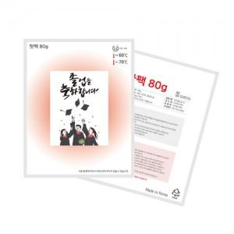

【상세/제작정보】 | <p><span style="font-size: 12pt;">▶ 스티커 1천개 단위는 단가 그대로 적용되며, (400개, 700개, 900개, 1,100개 등)&nbsp;</span></p><p><span style="font-size: 12pt;">&nbsp; &nbsp;기존 수량에서 100개 단위가 붙을 때는 스티커비용 15,000원이 추가됩니다.</span></p><p>&nbsp;</p>

【인쇄/포장옵션】 | 스티커 / 포장불가능

【공급단가】 | 수량 | 1,000~ | 2,000~ | 3,000~ | 5,000~ | 10,000~
*VAT별도 | 단가 | 429원 | 400원 | 380원 | 350원 | 340원

【상품 URL】 | https://www.synergygift.co.kr:443/src/goods_detail.php?gdno=37926

